Sheet1
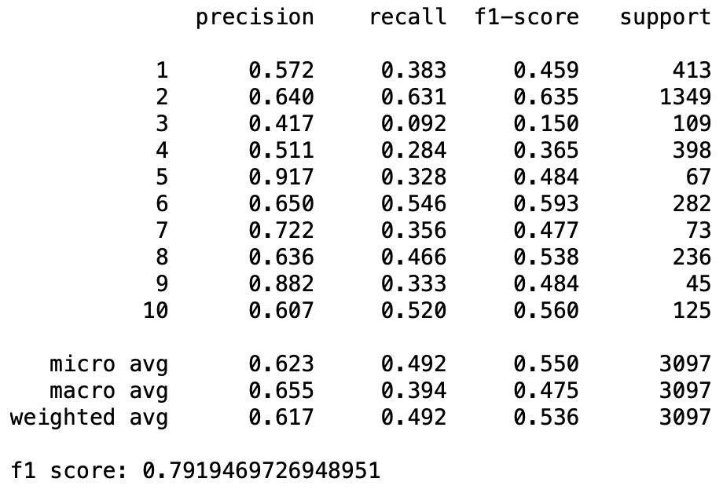
Pre-Process | Model | Word Embedding | f1 (All Tag) | f1 (Without O Tag) | OOV (Percentage) | py excecutable | embedding file
Basic | General (Rachman) | LSTM | 79.10 | 55.1 | 17.16%
 |  | Bi-LSTM | 78.90 | 53.0
Basic | Domain | LSTM | 75.68 | 45.5 | 8.49% | run_this
 |  | Bi-LSTM | 79.32 | 56.2
Basic + Alay + Stemming (Model 1) | General | LSTM | 75.46 | 45.1 | 7.54% | run_this_2 | preprocessed_word_for_embedding_tanpa_harga.txt
 |  | Bi-LSTM | 79.04 | 54.3
Basic + Alay + Stemming (Model 1) | Domain | LSTM | 74.85 | 43.5 | 3.87%
 |  | Bi-LSTM | 78.94 | 55.3
Basic + Alay (Model 2) | General | LSTM | 75.44 | 44.2 | 8.11% | run_this_3 | preprocessed_word_for_embedding_basic_alay.txt
 |  | Bi-LSTM | 79.29 | 55.5
Basic + Alay (Model 2) | Domain | LSTM | 75.34 | 44.4 | 3.86%
 |  | Bi-LSTM | 79.53 | 56.3
Model 2 + Normalisasi Kata Ulang, Alay & Harga (Model 3) | General | LSTM | 75.54 | 44.9 | 8.05% | run_this_4 | preprocessed_word_for_embedding_basic_alay_normalize.txt
 |  | Bi-LSTM | 79.28 | 55.3
Model 2 + Normalisasi Kata Ulang, Alay & Harga (Model 3) | Domain | LSTM | 75.93 | 45.6 | 3.62%
 |  | Bi-LSTM | 79.62 | 57.1

*Pre-process yang dilakukan pada data dilakukan juga untuk data teks domain embedding, tetapi tidak dilakukan ke data general embedding

Basic Prepro = case folding, remove punctuation, remove emote/emoji, remove extra white space
Stemming = Mengubah kata menjadi kata dasar
Alay Prepro = Mengubah kata2 yang tidak ada di kbbi dan mengubahnya sesuai dengan kamus alay yang dibuat oleh nasalsabila
Normalisasi kata ulang = menyamakan format kata ulang menjadi <kataulang>2 contohnya dari "kemanamana" menjadi "kemana2"
Normalisasi alay = mengurangi huruf berulang menjadi maksimal 2, contohnya "enaaaakkk" menjadi "enaakk" (dilakukan juga untuk kamus alay)
Normalisasi harga = menyamakan format harga, disini saya buat jadi 100k, contohnya "rp30000an" menjadi "100k"

Model 3 + GoogleTranslator | General | LSTM |  |  | 3.73%
 |  | Bi-LSTM
Model 3 + GoogleTranslator | Domain | LSTM |  |  | 1.76%
 |  | Bi-LSTM

Model 2 Bi-LSTM |  |  | Model 3 Bi-LSTM |  |  |  | Model 3 Bi-LSTM
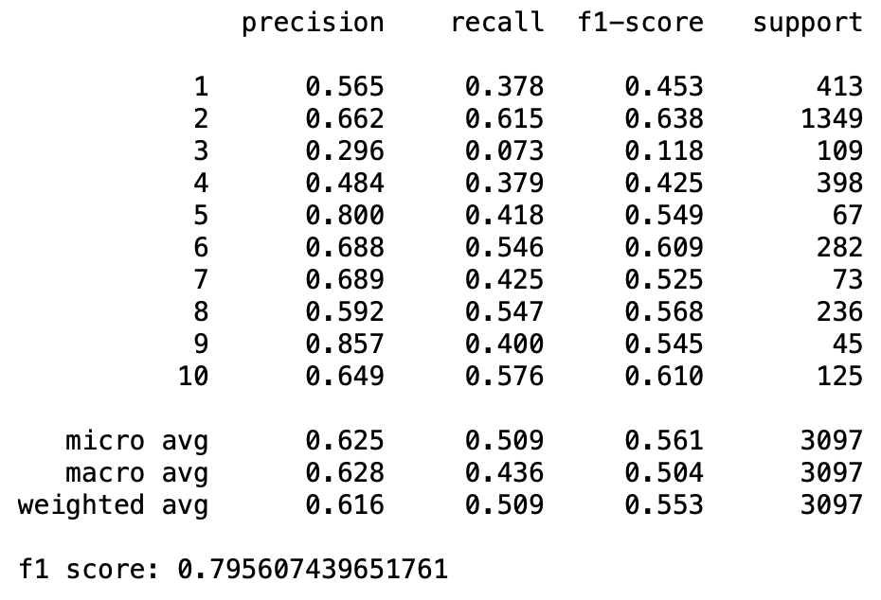
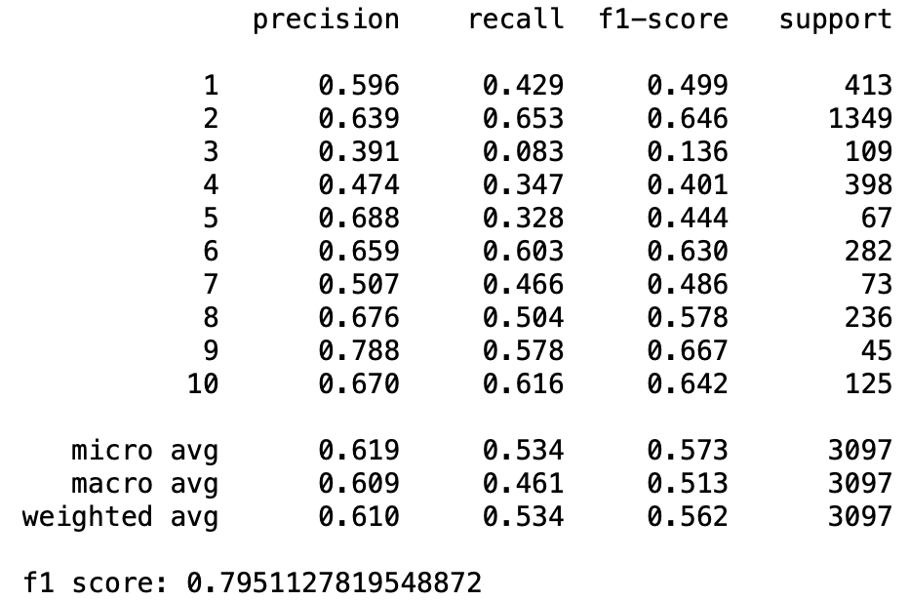
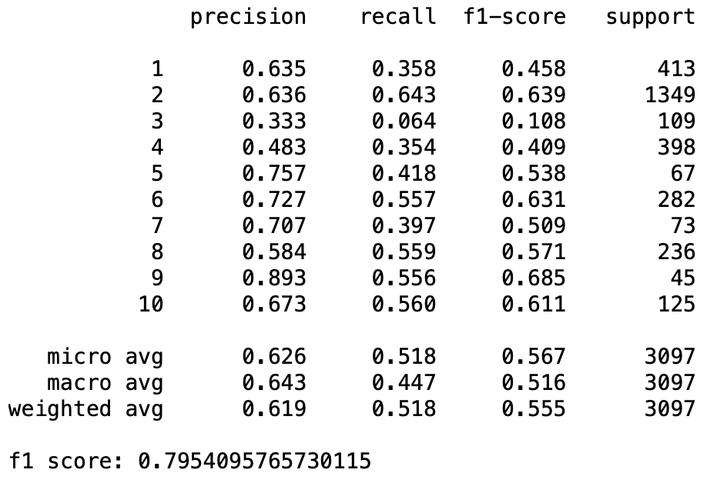
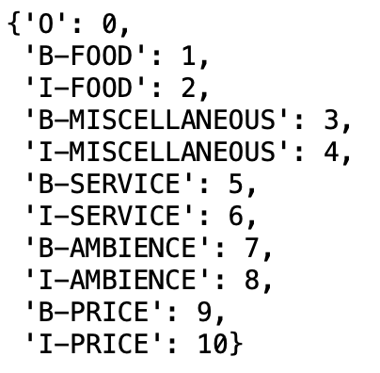

Rachman Bi-LSTM |  |  | Rachman LSTM |  |  |  | Model 1 Bi-LSTM
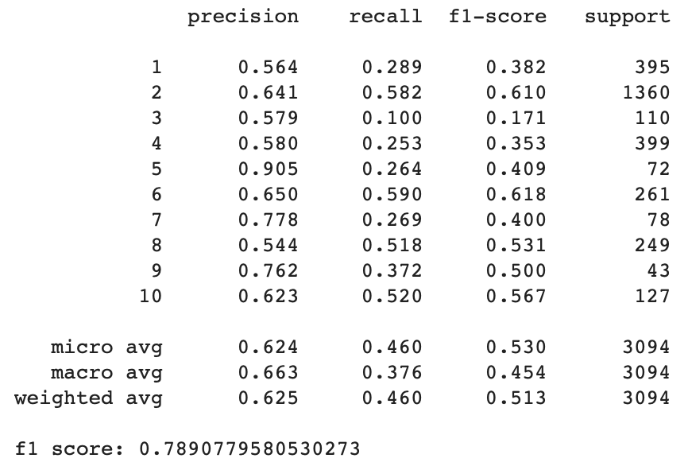
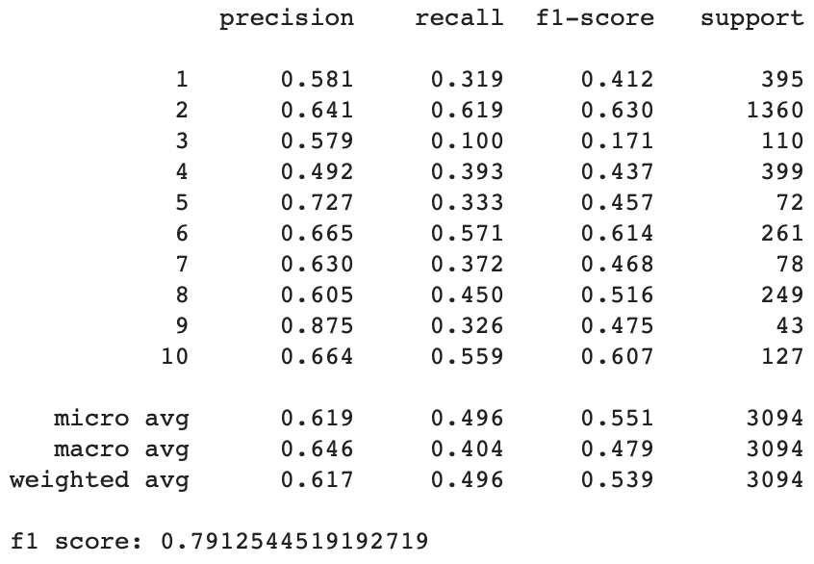
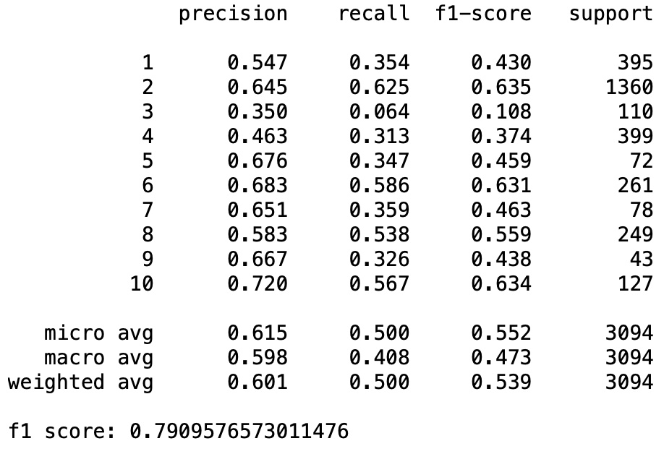

Model 3 Bi-LSTM (General) |  |  | Model 2 LSTM |  |  |  | Model 3 LSTM

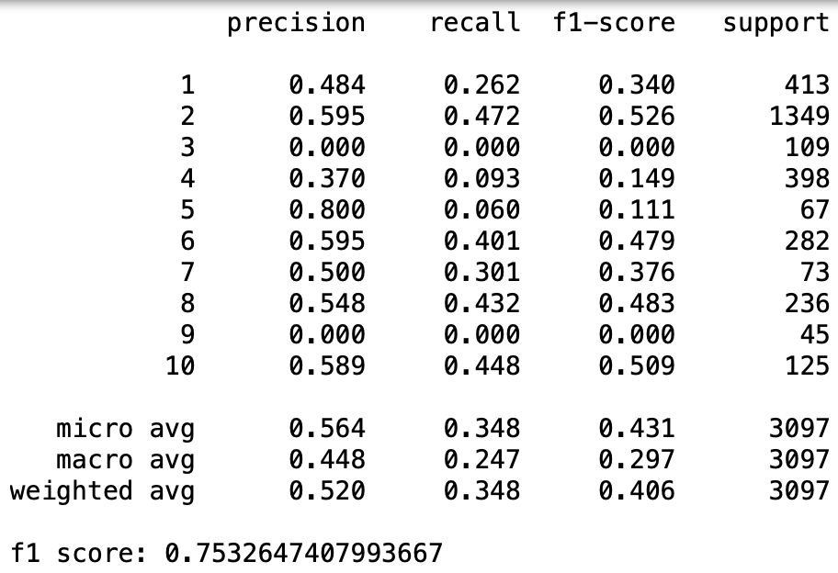
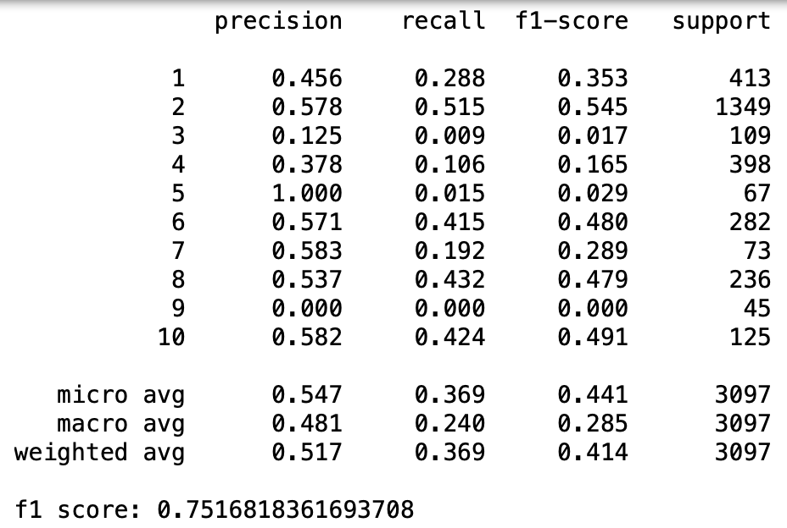

Model 2 Bi-LSTM (General)

